CU_004
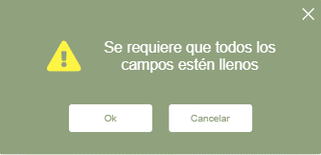
Integrantes:
Alan Salgado Salas
Brian Menéndez López
Francisco Xavier Nieto Orozco
Angel David Zavala Rodríguez
ID Requerimiento | CU_004 | Nombre | Agregar productos (Materiales)
Descripción | El software permitira agregar materiales, para ello el software contara con lo siguiente para hacer el registro de materiales: Una tabla la cual tiene como funcion visualizar una lista de los productos que esten registrado para elaboracion de tal prenda Un boton el cual tiene como funcion guardar los datos capturados en la base de datos Varios campos de texto los cuales tienen como funcion capturar los datos que ingrese el usuario para luego ser registrados en la base de datos
Actores | Encargado de abastecimiento, Sistema
Precondiciones | El software recibe los siguientes datos para agregarlos: Clave del material, Nombre del Producto(Material), Color, Tipo de materia, Cantidad en existencia o cantidad a agregar, Proveedor, Direccion Proveedor, Telefono Proveedor, Fecha de alta
Postcondiciones | Mensaje de confirmacion - El material se agrego con éxito o no
Flujo principal
Paso | Actor | Acción
1 | Encargado de abastecimiento | Ingresa al sistema
2 | Encargado de abastecimiento | El encargado de abastecimiento obtiene la informacion de los materiales a registrar
3 | Encargado de abastecimiento | El encargado de abastecimiento comienza con la captura de los datos en el sistema
4 | Sistema | El software valida los datos, si todo esta correcto envia los datos a la base de datos para agregarlos
Flujos alternativos y excepciones
Paso | Descripción
1a | No pueda iniciar sesion en el sistema
3a | Mensaje de error - Faltan campos a completar
3b | Mensaje de error - Error de conexión a la base de datos
Reglas de negocio, Notas
El encargado de abastecimiento puede agregar materiales si todos los campos estan llenados correctamente
Diagrama de caso de uso
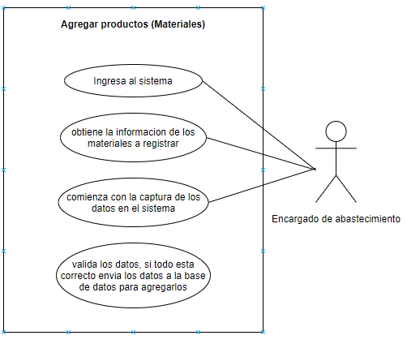 (imagen del prototipo)

Prototipo
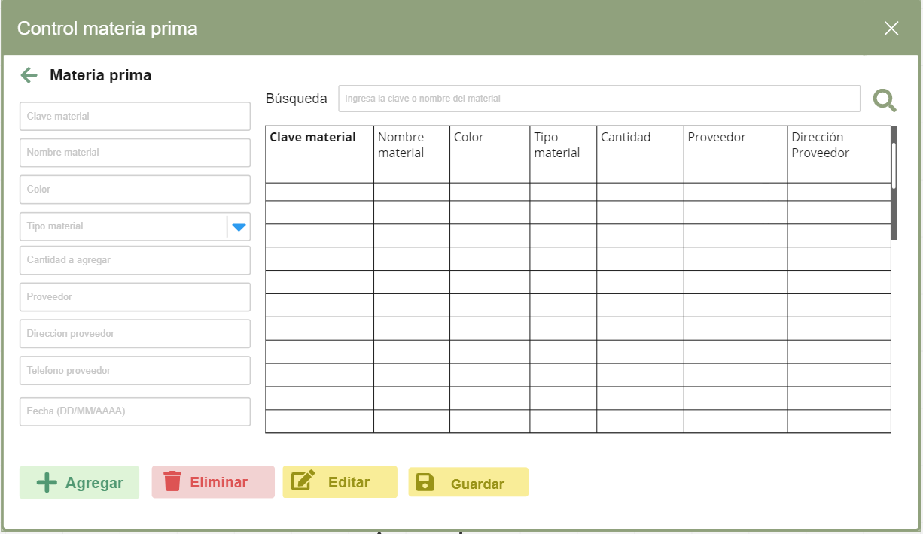

Mensaje de error

CU_005
Integrantes:
Alan Salgado Salas
Brian Menéndez López
Francisco Xavier Nieto Orozco
Angel David Zavala Rodríguez
ID Requerimiento | CU_005 | Nombre | Modificar productos (Materiales)
Descripción | El software permitira modificar materiales ya registrados, para ello el software contara con lo siguiente para hacer la modificacion de materiales registrados: Una tabla la cual tiene como funcion visualizar una lista de los productos que esten registrado para poder realizar la modificacion Campos de texto donde hicimos el registro de los materiales Dos botones los cuales tienen las siguientes funciones: * Un boton para hacer la modificacion del material seleccionado en la tabla * Un boton para guardar los cambios del material editado Un campo de texto el cual tiene como funcion una barra de busqueda de los datos que se encuentren en la tabla para hacer mas facil la busqueda un material
Actores | Encargado de abastecimiento/Sistema
Precondiciones | Contar con la clave del material registrado a modificar
Postcondiciones | Mensaje de éxito - Modificacion realizada correctamente
Flujo principal
Paso | Actor | Acción
1 | Encargado de abastecimiento | El encargado de abastecimiento teclea la clave del material a modificar en la barra de busqueda
2 | Sistema | El sistema filtra los resultados de busqueda
3 | Encargado de abastecimiento | El encargado de abastecimiento selecciona en la tabla el material a modificar
4 | Sistema | El sistema manda los datos del elemento seleccionado a los campos de texto para iniciar la modificacion
5 | Encargado de abastecimiento | El encargado de abastecimiento realiza las modificaciones y confirma que desea guardar los cambios dando clic en guardar
6 | Sistema | Procesa las modificaciones hechas al material
7 | Sistema | Mensaje de exito - Material modificado correctamente
Flujos alternativos y excepciones
Paso | Descripción
3a | Mensaje de error - No se ha seleccionado ningun material a modificar
3b | Mensaje de aviso - No existe ningun material con el nombre o clave tecleada
6a | Mensaje de error - Error al modificar material de la lista
Reglas de negocio, Notas
El encargado de abastecimiento puede modificar un material si se selecciona un elemento en la tabla
Diagrama de caso de uso
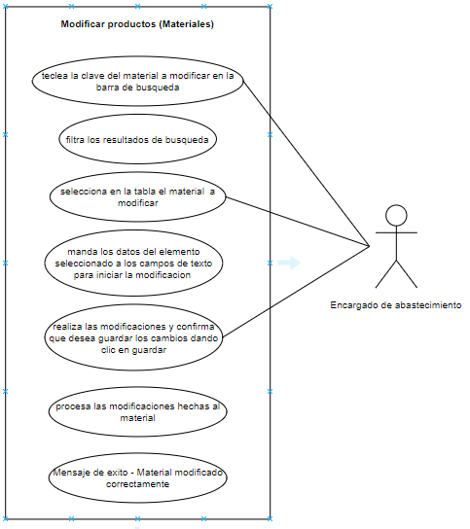 (imagen del prototipo)

Prototipo

Mensaje de error

CU_006
Integrantes:
Alan Salgado Salas
Brian Menéndez López
Francisco Xavier Nieto Orozco
Angel David Zavala Rodríguez
ID Requerimiento | CU_006 | Nombre | Eliminar productos (Materiales)
Descripción | El software permitira eliminar materiales ya registrados, para ello el software contara con lo siguiente para hacer la eliminacion de materiales registrados: *Una tabla la cual tiene como funcion visualizar una lista de los productos que esten registrado para poder realizar la eliminacion de los materiales * Un boton para realizar la eliminacion del material seleccionado en la tabla * Un campo de texto el cual tiene como funcion una barra de busqueda de los datos que se encuentren en la tabla para hacer mas facil la busqueda un material
Actores | Encargado de abastecimiento/Sistema
Precondiciones | Contar con la clave del material registrado a eliminar
Postcondiciones | Mensaje de confirmacion de elimnacion del material
Flujo principal
Paso | Actor | Acción
1 | Encargado de abastecimiento | El encargado de abastecimiento teclea la clave del material a eliminar en la barra de busqueda
2 | Sistema | El sistema filtra los resultados de busqueda
3 | Encargado de abastecimiento | El encargado de abastecimiento selecciona en la tabla el material a eliminar y despues da clic en eliminar
4 | Sistema | Mensaje de confirmacion - Eliminar material seleccionado
5 | Encargado de abastecimiento | El encargado confirma que desea eliminar el material, en caso contrario se devuelve a la pantalla principal
6 | Sistema | Procesa la eliminacion del material
7 | Sistema | Mensaje de exito - Material eliminado correctamente
Flujos alternativos y excepciones
Paso | Descripción
2a | Mensaje de error - No se ha seleccionado ningun material a eliminar
2b | Mensaje de aviso - No se ha encontrado ningun material con la clave o nombre tecleado
6a | Mensaje de error - Error al eliminar material de la lista (Error conexión a base de datos)
6b | Si el material exite y tiene relacion con otros procesos se haria borrado logico sino borrado de la base de datos
Reglas de negocio, Notas
El encargado de abastecimiento puede eliminar material si se selecciona un elemento en la tabla
Diagrama de caso de uso
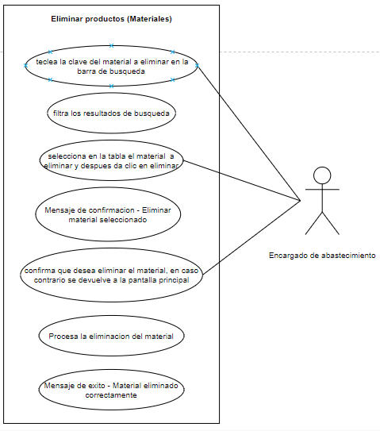 (imagen del prototipo)

Prototipo

Mensaje de error

